PROYECCIONES
Una empresa dedicada a la venta de productos de consumo masivo espera ventas de Q 2.4 millones en el año 2024 y la misma cantidad el siguiente. Las ventas están dispersas por igual todo el año. Elabore un Estado de Resultados y un Balance General proyectado usando la siguiente información.
Efectivo: Se desea mantener un mínimo del 4% de las ventas anuales
Clientes: Se espera que el período de cobro sea de 60 días en promedio según ventas anuales
Inventarios: Se espera que la rotación se mantenga en ocho veces en un año
Activos fijos netos: Q 500,000 luego de descontar la depreciación acumulada
Proveedores: compras de un mes
Pasivos acumulados: 3% sobre las ventas
Préstamos bancarios de CP: Con valor esperado de Q 50,000 sobre lo ya contraido (pero puede aumentar en caso se necesite hasta un valor de Q 250,000)
Deuda a LP: Q 300,000 ahora, por pagar Q 150,000 al final del año, por lo que el saldo será la diferencia
Acciones comunes: Q 100,000. Sin adiciones planeadas
Utilidades retenidas: Q 500,000 al año 2023
Margen neto de ganancias: se proyecta un 7.5% de las ventas esperadas del 2024
Dividendo: ninguno. No se pagarán en el 2024.
Costo de los bienes vendidos: 60% de las ventas proyectadas
Compras: 50% del costo de los bienes vendidos proyectados
ISR: 25% de las utilidades antes de impuestos (debido a que está inscrito en el regimen general)
Año de 360 días (política de la empresa)
Empresa XX
Estado de resultados
del 01 de enero al 31 de diciembre del 2024
expresado en miles que quetzales
 |  |  | % vertical
ventas | $2,400,000.00 |  | 100%
(-) costo de ventas | $1,440,000.00 |  | 60.00%
utilidad bruta | $960,000.00 |  | 40.00%
(-) gastos de operacion | $720,000.00
utilidad antes de intereses y impuestos | $240,000.00
(-) intereses | $0.00
utilidad antes de impuesto | $240,000.00
(-) impuestos (ISR del 25%) | $60,000.00
utilidad neta | $180,000.00 |  | 7.50% | $180,000.00

Empresa XX
Balance general proyectado
del 01 de enero al 31 de diciembre del 2024
expresado en miles que quetzales

ACTIVO |  | % vertical
activo corriente
efectivo | $96,000.00 | 8.16%
clientes | $400,000.00 | 34.01% | $6,666.67
inventarios | $180,000.00 | 15.31%
suma del activo corriente | $676,000.00 | 57.48%
activo NO CORRIENTE
activos fijos netos | $500,000.00 | 42.52%
suma del activo no corriente | $500,000.00 | 42.52%
TOTAL DEL ACTIVO | $1,176,000.00 | 100%
PASIVO
pasivo corriente
proveedores | $60,000.00 | 5.10%
pasivos acumulados | $72,000.00 | 6.12%
prestamo de corto plazo | $50,000.00 | 4.25%
suma del pasivo corriente | $182,000.00 | 15.48%
PASIVO NO CORRIENTE
deudas a largo plazo | $150,000.00 | 12.76%
suma del pasivo no corriente | $150,000.00 | 12.76%
PATRIMONIO
capital comun | $100,000.00 | 8.50%
uitlidades retenidas | $680,000.00 | 57.82%
suma del patrimonio | $780,000.00 | 66.33%
PASIVO + PATRIMONIO | $1,112,000.00 | 94.56%
fondos adicionales necesarioas FAN | $64,000.00 | 5.44%
suma igual al activo | $1,176,000.00 | 100.00%

FORMULARIO
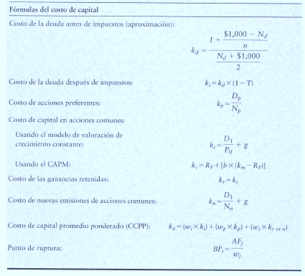
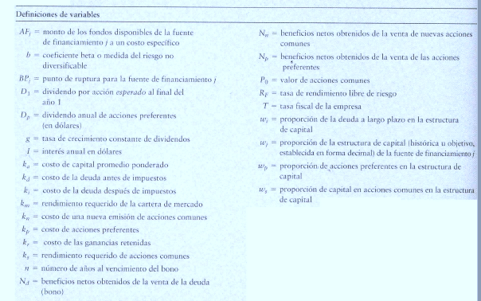

Punto de Ruptura = es aquél que existe cuando a una empresa se le acaba una de sus fuentes de financiamiento actuales y debe
pagar un costo más elevado para obtener más fondos de ese tipo

Hoja4
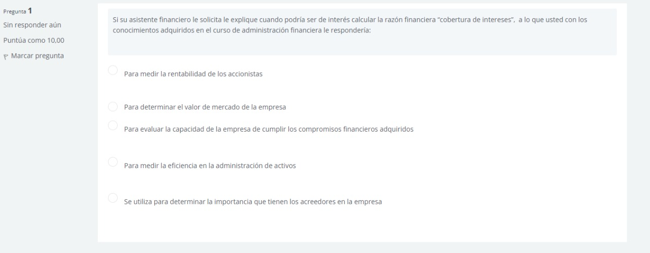

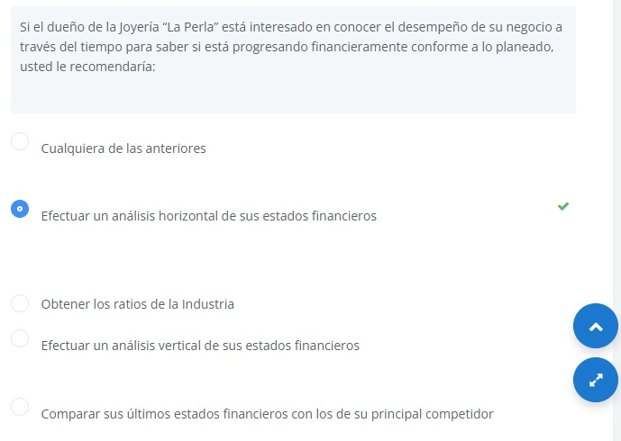

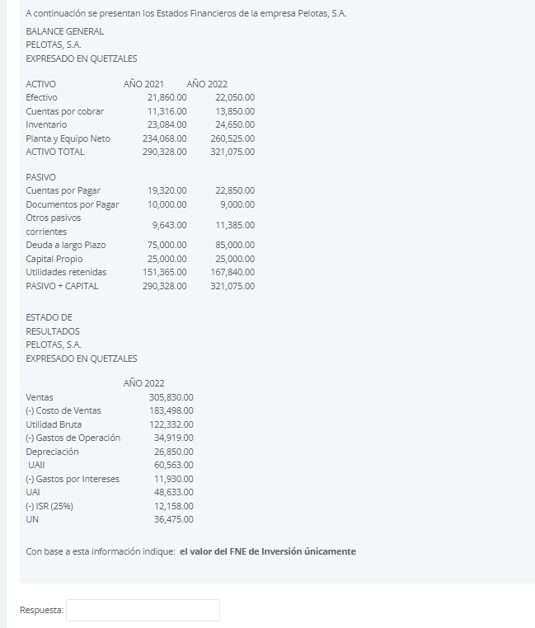

 | Ingresos (Ventas) | $305,830.00
 | (-) Gastos | $218,408.00
 | (-) Depreciación | $26,850.00
 | UAI (Utilidad Antes de Impuestos) | $48,633.00
 | (-) ISR (25%) | $12,158.25
 | Utilidad Neta | $36,475.00
 | (+) Depreciación | $26,850.00
 | FNE Operativo | $63,325.00

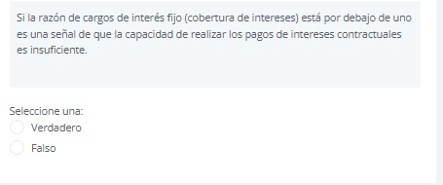

TRUE

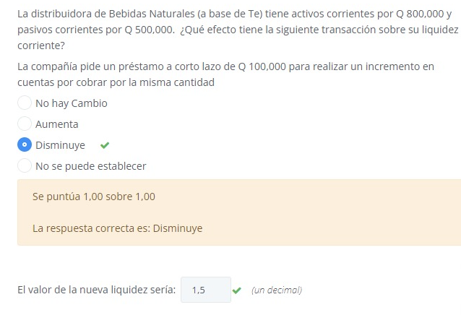

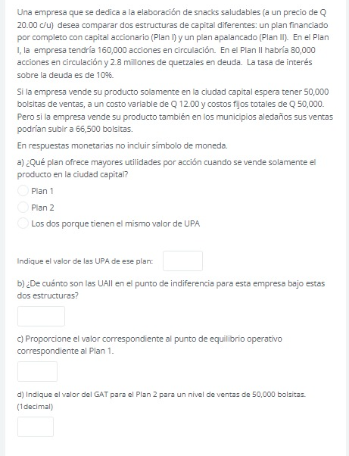

 | PLAN I | PLAN II
EBIT = UAII | $350,000.00 | $350,000.00
(-) interes | 0.00% | $280,000.00
utilidad antes de impuesto | $350,000.00 | $70,000.00
(-) impuestos | $87,500.00 | $17,500.00
utilidad neta | $262,500.00 | $52,500.00
(-) dividendos preferentes | $0.00 | $0.00
UDAC | $262,500.00 | $52,500.00

EPS (UPA) | $1.64 | $0.66

PLAN I | X (UAII) | Y (UPA)
 | $350,000.00 | $1.64

 | $0.00 | $-

PLAN II | X (UAII) | Y (UPA)
 | $350,000.00 | $0.66

 | $280,000.00 | $-

 | PLAN I |  | PLAN II
$350,000.00 | $1.64 | $350,000.00 | $0.66
$0.00 | $0.00 | $280,000.00 | $0.00

FORMULARIO (2)
$$UAII=Intereses+\frac{Dividendo Preferente}{1 −Tasa Fiscal}$$

$$EPS esperado=\sum{EPSi∗pi}$$

$$Desviación esperado=\sqrt{\sum{{(EPS−EPS esp)}^{2}∗pi}}$$

$$CV\%=\frac{Desviación esperada}{EPS esperada} ∗100$$

Hoja1 (2)
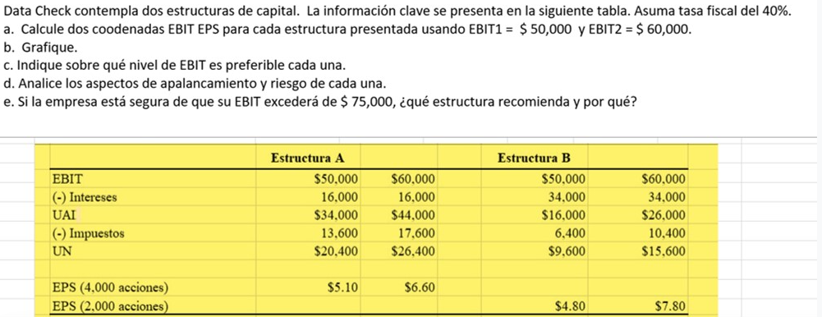

 | ESTRUCTURA A |  |  | ESTRUCTURA B
EBIT | $50,000.00 | $60,000.00 |  | $50,000.00 | $60,000.00
(-) Intereses | $16,000.00 | $16,000.00 |  | $34,000.00 | $34,000.00
UAI | $34,000.00 | $44,000.00 |  | $16,000.00 | $26,000.00
(-) Impuestos | $13,600.00 | $17,600.00 |  | $6,400.00 | $10,400.00
UN | $20,400.00 | $26,400.00 |  | $9,600.00 | $15,600.00

EPS (4,000 acciones) | $5.10 | $6.60
EPS (2,000 acciones) |  |  |  | $4.80 | $7.80

INCISO A

$$UAII=Intereses+\frac{Dividendo Preferente}{1 −Tasa Fiscal}$$
ESTRUCTURA A | X (UAII) | Y (UPA)
 | $50,000.00 | $5.10
 | $60,000.00 | $6.60
 | $16,000.00 | $-

ESTRUCTURA B | X (UAII) | Y (UPA)
 | $50,000.00 | $4.80
 | $60,000.00 | $7.80
 | $34,000.00 | $-

INCISO B

ESTRUCTURA DE CAPITAL

INCISO C

$$\frac{\left(1−0.40\right)∗\left(UAII−16,000\right)}{4,000}=\frac{\left(1−0.40\right)∗\left(UAII−34000\right)}{2,000}$$

 |  | UAII | $52,000.00 |  | Si las UAII son menores a $52,000 se prefiere la estructura A
 |  |  |  |  | Si las UAII son mayores a $52,000 se prefiere la estructura B
 |  |  |  |  | Si las UAII son iguales a $52,000 es indistitnto cualquiera de las dos estructuras

INCISO D

 | ESTRUCTURA A |  |  | ESTRUCTURA B
EBIT | $50,000.00 | $60,000.00 |  | $50,000.00 | $60,000.00
(-) Intereses | $16,000.00 | $16,000.00 |  | $34,000.00 | $34,000.00
UAI | $34,000.00 | $44,000.00 |  | $16,000.00 | $26,000.00
(-) Impuestos | $13,600.00 | $17,600.00 |  | $6,400.00 | $10,400.00
UN | $20,400.00 | $26,400.00 |  | $9,600.00 | $15,600.00

GAF | 1.47 | 1.36 |  | 3.13 | 2.31

La estructura de capital B presenta un mayor riesgo a la estructura A, ya que los puntos porcentuales que incrementa o disminuye, en ambos casos de EBIT son mayores a los de la estructura A.

INCISO E

Se recomienda utilizar la ESTRUCTURA B, ya que se comprobó desde el inciso C que para un UAII mayor a $52,000 se debería escoger esta estructura de capital.

